Dönüşüm Matrisi
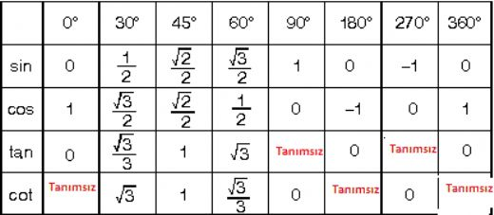
i | αi-1 | ai-1 | di | θi
1 | 90 | a1 | d1 | θ1
2 | 0 | a2 | 0 | θ2
3 | 90 | a3 | 0 | θ3
4 | 90 | 0 | d4 | θ4
5 | 90 | 0 | 0 | θ5
6 | 0 | 0 | d6 | θ6

T01 | cos (θ1) | -sin (θ1) | 0 | a1
 | sin (θ1) * cos(90) | cos (θ1) * cos(90) | -sin (90) | -sin (90) * d1
 | sin (θ1) * sin (90) | cos (θ1) * sin(90) | cos (90) | cos (90) * d1
 | 0 | 0 | 0 | 1

T12 | cos (θ2) | -sin (θ2) | 0 | a2
 | sin (θ2) * cos(0) | cos (θ2) * cos(0) | -sin (0) | -sin (0) * 0
 | sin (θ2) * sin (0) | cos (θ2) * sin(0) | cos (0) | cos (0) * 0
 | 0 | 0 | 0 | 1

T23 | cos (θ3) | -sin (θ3) | 0 | a3
 | sin (θ3) * cos(90) | cos (θ3) * cos(90) | -sin (90) | -sin (90) * 0
 | sin (θ3) * sin (90) | cos (θ3) * sin(90) | cos (90) | cos (90) * 0
 | 0 | 0 | 0 | 1

T34 | cos (θ4) | -sin (θ4) | 0 | 0
 | sin (θ4) * cos(90) | cos (θ4) * cos(90) | -sin (90) | -sin (90) * d4
 | sin (θ4) * sin (90) | cos (θ4) * sin(90) | cos (90) | cos (90) * d4
 | 0 | 0 | 0 | 1

T45 | cos (θ5) | -sin (θ5) | 0 | 0
 | sin (θ5) * cos(90) | cos (θ5) * cos(90) | -sin (90) | -sin (90) * 0
 | sin (θ5) * sin (90) | cos (θ5) * sin(90) | cos (90) | cos (90) * 0
 | 0 | 0 | 0 | 1

T56 | cos (θ6) | -sin (θ6) | 0 | 0
 | sin (θ6) * cos(0) | cos (θ6) * cos(0) | -sin (0) | -sin (0) * d6
 | sin (θ6) * sin (0) | cos (θ6) * sin(0) | cos (0) | cos (0) * d6
 | 0 | 0 | 0 | 1

